目录
近期价格变动频繁，具体以我司网站http://www.baikegj.com/
或公众号价格为准
深圳市百科国际货运代理有限公司
http://www.baikegj.com/
深圳地址：深圳市宝安区福海街道新和西七巷六号首层(导航百科国际) TEL：0755-27801861/
广州地址：白云区鹤龙街鹤边坑头南路通达创意园西区9号楼102（亚轩）&白云区白云三线大彭岭三横1路志景科技创意园（中迅）
货物运输过程发生国内扣关、丢失或无法转运，退运费+赔偿20元/KG或申报价值（最高不超100USD）（特殊备注除外）！离开中国后和延误不负任何责任
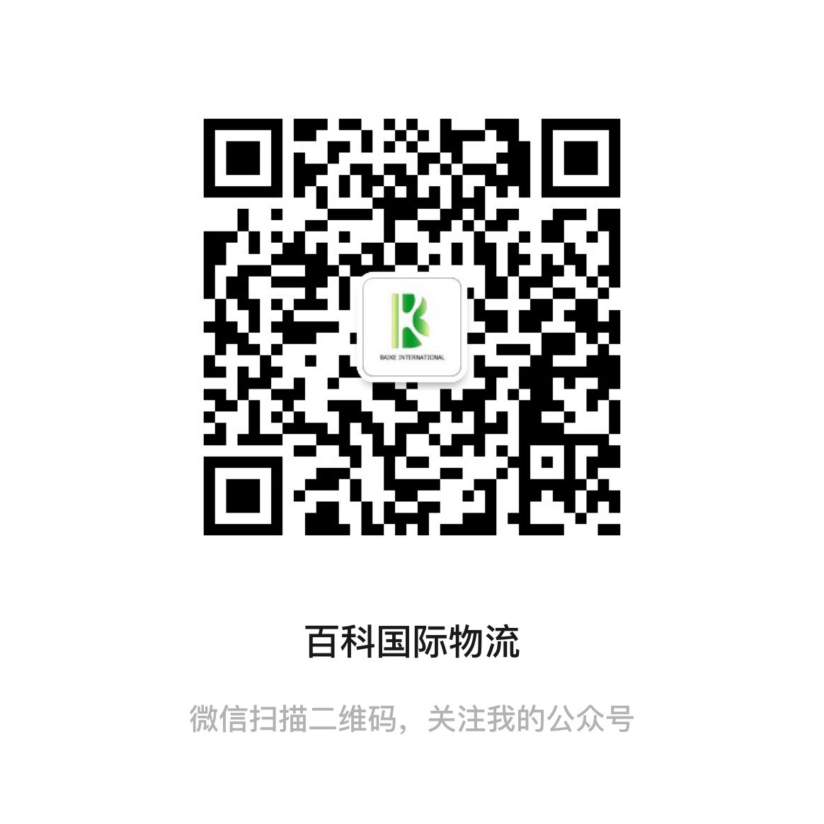
温馨提示：所有渠道需指定品名和申报请单询，凡由我司代为申报造成问题一概不负责，请知悉。投诉与建议：15813734828
4月燃油附加费：DHL:25.5% FEDEX:35% UPS:40.5% 因每周变动具体都以官网为准
 | 报价表名称 | 动态 | 在此进入 | 渠道简介
DHL规则 | D1-HKDHL代理价 | 暂停 | 点击查看 | 可接内电产品和口罩
 | D3-HKDHL电池价 | * | 点击查看 | 原品名，正规DG渠道走货，时效稳定
 | D4-HKDHL敏感价 | 暂停 | 点击查看 | 接大头笔，带弱磁产品，小电机马达等
 | D5-HKDHL特货价 | 价格变动 | 点击查看 | 接大电机马达，压缩机，冰箱空调等产品
UPS规则 | U1-HKUPS品牌价 | * | 点击查看 | 可接各种品牌产品和带电产品
 | U2-HKUPS红单电池价 | * | 点击查看 | 可接各种锂电池、超功率、移动电源
 | U3-HKUPS特货价 | * | 点击查看 | 可接食品，化妆品，防疫品和药品
 | U4-大陆UPS-D价 | * | 点击查看 | 可接电子烟，原品名出口，可接报关件
 | U5-HKUPS-D价 | * | 点击查看 | 可接电子烟，一次性电子烟（内置烟油）
 | U6-HKUPS-Y价 | * | 点击查看 | 可接纯烟油，烟弹，电子烟，一次性电子烟（内置烟油）
 | U7－HKUPS小货促销价 | * | 点击查看 | 不限牌子，可接带电产品，食品，化妆品，防疫品和药品
FEDEX规则 | F2-香港联邦特货价 | * | 点击查看 | 接各种化妆品，化工品，配套资料出货，安全稳定，时效快速
 | F5-香港联邦IP敏感价 | * | 点击查看 | 可接品牌电子产品，运动手表，衣包鞋,茶叶等
 | F9-大陆联邦特货价 | * | 点击查看 | 可接指甲油，各种化妆品
EMS | E1-韩国EMS | * | 点击查看 | 不接易燃易爆/带电产品 其他产品均可邮寄 液体粉末大瓶大包均可
 | 美国联邦南美电池价 | * | 点击查看 | 专接南美国家各种电池，移动电源和平衡车
专线 | 美1-美加电池专线 | * | 点击查看 | 美国加拿大可接各种电池和平衡车，电弧打火机。时效稳定，双清包税
 | 美2-美国特货专线价 | * | 点击查看 | 海派空派均可接食品，化妆品，牌子，电子烟，等敏感产品
 | 欧1-欧洲电池专线 | * | 点击查看 | 可接各种锂电池，移动电源和平衡车，电弧打火机
 | B1-澳洲电池专线 | * | 点击查看 | 可种各种锂电池和平衡车产品，电弧打火机。
 | B2-韩国专线 | 暂停 | 点击查看 | 可种各种锂电池，液体粉末等
 | B3-东南亚电池专线 | 新增 | 点击查看 | 可接锂电池，食品，液体化妆品。
 | B4-日新台电池专线 | * | 点击查看 | 可种各种锂电池
 | B5-新加坡专线 | 暂停 | 点击查看 | 可接各种食品，正规化妆品，化工品，液体粉末等
 | B6-马来西亚专线 | 暂停 | 点击查看 | 可接各种食品，正规化妆品，化工品，液体粉末等
 | B7-泰国专线 | 暂停 | 点击查看 | 可接各种食品，正规化妆品，化工品，液体粉末等
 | B8-柬埔寨专线 | 暂停 | 点击查看 | 可接各种食品，正规化妆品，化工品，液体粉末等
 | B9-澳洲特货专线 | * | 点击查看 | 可接各种食品，电子烟，液体粉末，药品 强力推荐
 | B10-香港特货专线 | 新增 | 点击查看 | 可接食品，化妆品，防疫物资，药品等

